Лист1
 | ОБЩЕСТВО С ОГРАНИЧЕННОЙ ОТВЕТСТВЕННОСТЬЮ «ТЕХНО-СТРОЙ» 410018 Г. САРАТОВ, УЛ. ИМЕНИ БРАТЬЕВ НИКИТИНЫХ Д.8, КОРПУС 5, КВАРТИРА 44 +7 (927) 622-90-61
Срок изготовления 20 рабочих дней.
№ | Наименование | Описание | ед.изм. | Цена | Количество | Сумма
1 | 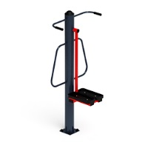 | Спортивный тренажер Маятник 560х760х1500 | шт. | 25,090 | 1 | 25,090
2 | 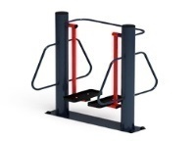 | Спортивный тренажер Шаговый 965х760х1500 | шт. | 36,110 | 1 | 36,110
3 | 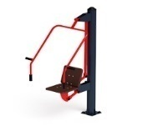 | Спортивный тренажер Жим от груди 960х1820х2000 | шт. | 35,800 | 1 | 35,800
4 | 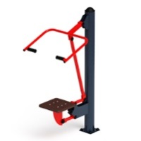 | Спортивный тренажер Тяга верхняя 1000х700х1800 | шт. | 35,380 | 1 | 35,380
5 | 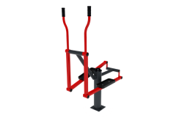 | Спортивный тренажер Эллиптический 1110х560х1370 | шт. | 37,690 | 1 | 37,690
6 | 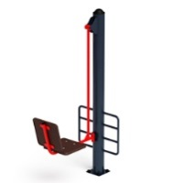 | Спортивный тренажер Жим ногами 1270х500х1800 | шт. | 35,270 | 1 | 35,270
7 |  | Спортивный тренажер Двойной турник 1050х1300х2200 | шт. | 32,960 | 1 | 32,960
8 | 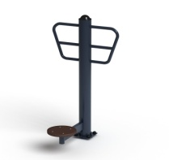 | Спортивный тренажер Твистер 770х650х1400 | шт. | 23,900 | 1 | 23,900
9 | 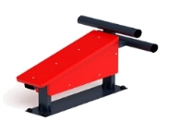 | Спортивный тренажер Лавка-пресс 1020х500х620 | шт. | 10,020 | 1 | 10,020
10 | 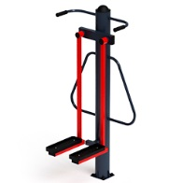 | Спортивный тренажер Хипс 960х760х1500 | шт. | 27,040 | 1 | 27,040
11 | 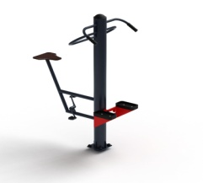 | Степ + вело 1460х690х1500 | шт. | 37,370 | 1 | 37,370
Итого: |  |  |  |  |  | 336,630
Монтаж: |  |  |  |  |  | 67,326
Итого с монтажом: |  |  |  |  |  | 403,956

